Лист1
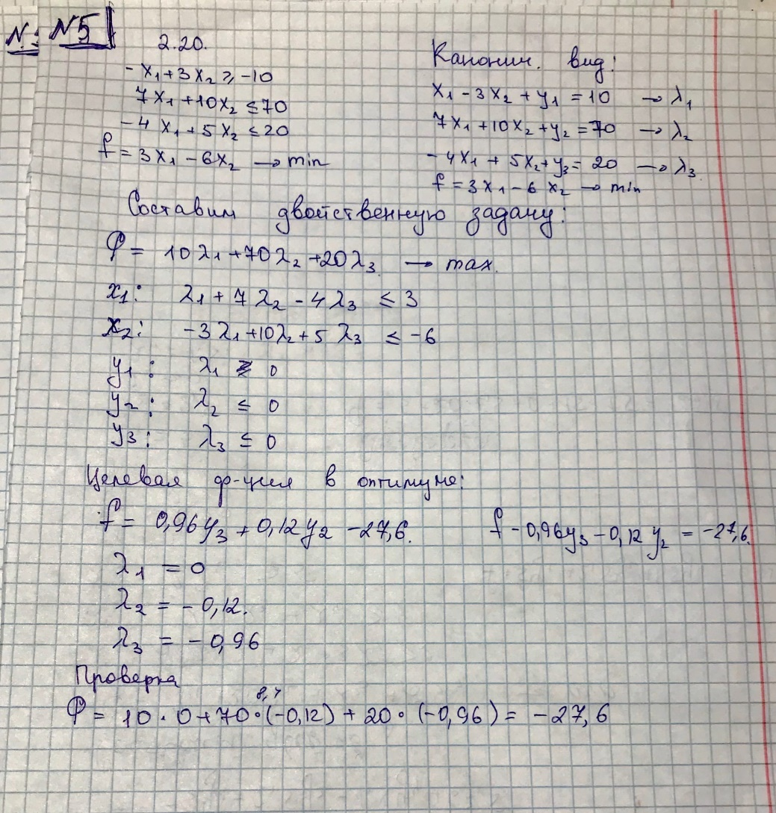 |  |  |  |  |  |  | 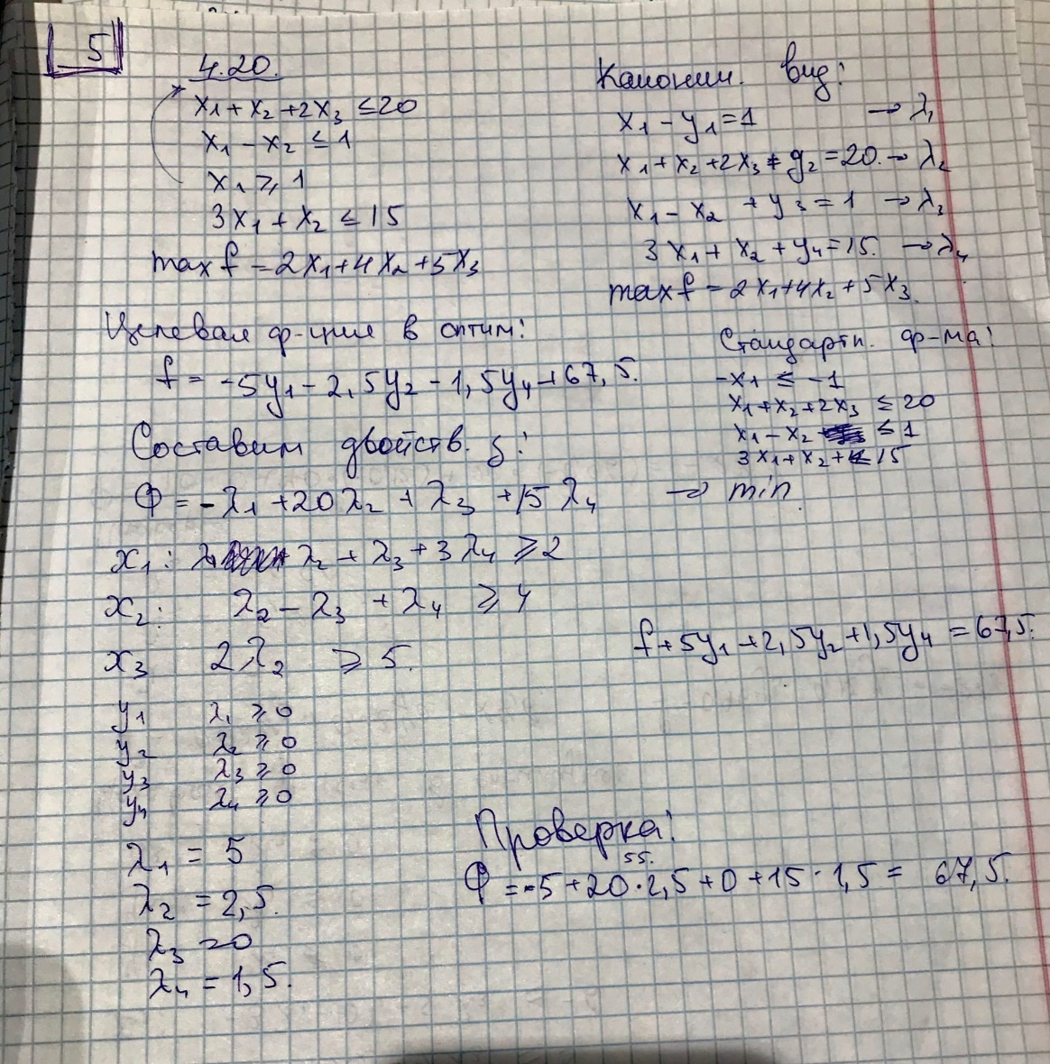

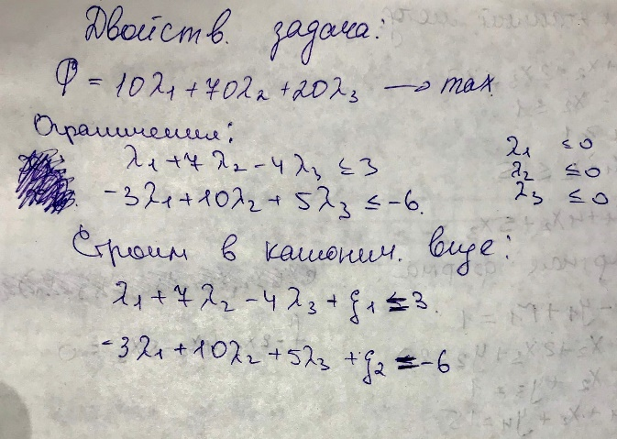
БП | l1 | l2 | l3 | ksi1 | ksi2 | Св. ч
Ф max | -10 | -70 | -20 | 0 | 0 | 0
 | 12 | -40 | -20 | 0 | -4 | 24
ksi1 | 1 | 7 | -4 | 1 | 0 | 3
 | 2.4 | -8 | -4 | 0 | -0.8 | 4.8
ksi2 | -3 | 10 | 5 | 0 | 1 | -6
 | -0.6 | 2 | 1 | 0 | 0.2 | -1.2
 | 3.3333333333 | -7 | -4 | #DIV/0! | 0

БП | l1 | l2 | l3 | ksi1 | ksi2 | Св. ч
Ф max | -22 | -30 | 0 | 0 | 4 | -24
 | 2.8 | -30 | 0 | -2 | -1.6 | 3.6
ksi1 | -1.4 | 15 | 0 | 1 | 0.8 | -1.8
 | -0.093333333333 | 1 | 0 | 0.066666666667 | 0.053333333333 | -0.12
l3 | -0.6 | 2 | 1 | 0 | 0.2 | -1.2
 | -0.18666666667 | 2 | 0 | 0.13333333333 | 0.10666666667 | -0.24
 | 15.714285714 | -2 | #DIV/0! | 0 | 5

БП | l1 | l2 | l3 | ksi1 | ksi2 | Св. ч
Ф max | -24.8 | 0 | 0 | 2 | 5.6 | -27.6

l2 | -0.093333333333 | 1 | 0 | 0.066666666667 | 0.053333333333 | -0.12

l3 | -0.41333333333 | 0 | 1 | -0.13333333333 | 0.093333333333 | -0.96

